МАСТЕР ПЛАН
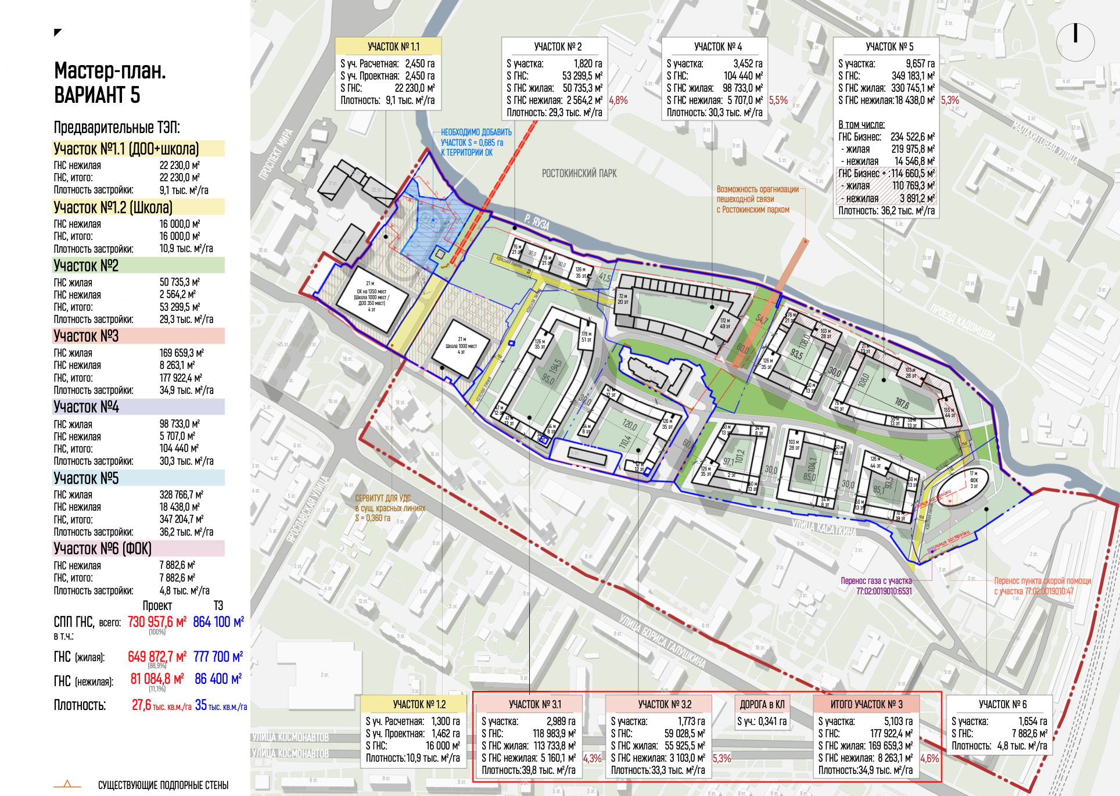
 |  |  | Вариант 4 |  |  |  | FALSE

 |  |  | 1+2 оч | 1оч | 2оч
 |  | жилье | 169,659 | 113,734 | 55,926
 |  | нежилье | 8,263 | 5,160 | 3,103
 |  |  | 177,922 | 118,894 | 59,029
 |  | ЗУ | 47,620 | 29,890 | 17,730

 |  |  | Вариант 3 |  |  |  | FALSE

 |  |  | 1+2 оч | 1оч | 2оч
 |  | жилье | 169,659 | 55,926 | 113,734
 |  | нежилье | 8,263 | 3,103 | 5,160
 |  |  | 177,922 | 59,029 | 118,894
 |  | ЗУ | 47,620 | 17,730 | 29,890

 |  |  | Вариант 1 |  |  |  | TRUE
 |  |  |  | 54% | 46%
 |  |  | 1+2 оч | 1оч | 2оч
 |  | жилье | 169,436 | 91,283 | 78,153
 |  | нежилье | 8,707 | 5,043 | 3,665
 |  |  | 178,143 | 96,326 | 81,817
 |  | ЗУ | 47,620 | 25,440 | 22,180

 |  |  | Вариант 2 |  |  |  | FALSE
 |  |  |  | 50% | 50%
 |  |  | 1+2 оч | 1оч | 2оч
 |  | жилье | 169,659 | 84,830 | 84,830
 |  | нежилье | 8,263 | 4,132 | 4,132
 |  |  | 177,922 | 88,961 | 88,961
 |  | ЗУ | 47,620 | 29,890 | 17,730

 |  |  | ПРИБЫЛЬ | 9,346 | 9,216 | 130
 |  |  | PV | 1,866 | 1,884 | -17
 |  |  | LLSR | 1.20 | 1.19 | 0
 |  |  | IRR ПРОЕКТА (pre-tax) | 18% | 18% | 0

 | Вопросы:

1 | СОШ - сроки
2 | м/м - кол-во в подземной части? Площадь подземки на 1 м/м
3 | средняя площадь квартиры

ПРОДАЖИ
 | ЦЕНЫ ОТ АНАЛИТИКОВ - НЕ ИСПОЛЬЗУЕМ

0% |  | темп 1 оч |  | 1.3 | 1.3 | 1.3 | 1.3 | 0.8 | 1 | 1 | 1 | 1 | 1 | 1.1 | 1.1 | 1.1 | 1.1 | 1.1 | 1 | 0.85 | 0.85 | 0.7 | 0.7 | 0.7 | 0.7 | 0.6
инфляция |  | темп 2 оч |  |  |  |  |  | 1.1 | 1 | 1 | 1 | 1 | 1 | 1 | 1.3 | 1.3 | 1.2 | 1.2 | 1.2 | 1.2 | 1.1 | 1.1 | 0.9 | 0.9 | 0.8 | 0.8 | 0.8

без отделки |  | темп 4 оч |  |  |  |  |  |  |  | 1.2
бизнес
50 - 53 м2

 |  |  |  | РнС |  |  |  | РнС |  |  |  |  |  |  |  |  |  | РНВ 1 |  |  |  | РНВ 2
 |  | Сезонность | 1.1 | 0.9 | 1.1 | 1.0 | 1.1 | 0.9 | 1.1 | 1.0 | 1.1 | 0.9 | 1.1 | 1.0 | 1.1 | 0.9 | 1.1 | 1.0 | 1.1 | 0.9 | 1.1 | 1.0 | 1.1 | 0.9 | 1.1 | 1.0 | 1.1

ТЭП жилья |  |  |  | 3Q 26 | 4Q 26 | 1Q 27 | 2Q 27 | 3Q 27 | 4Q 27 | 1Q 28 | 2Q 28 | 3Q 28 | 4Q 28 | 1Q 29 | 2Q 29 | 3Q 29 | 4Q 29 | 1Q 30 | 2Q 30 | 3Q 30 | 4Q 30 | 1Q 31 | 2Q 31 | 3Q 31 | 4Q 31 | 1Q 32 | 2Q 32 | ИТОГО
 |  | Итого |  | 2,873 | 3,769 | 3,363 | 3,600 | 4,140 | 5,727 | 5,111 | 5,470 | 4,366 | 5,727 | 5,370 | 6,558 | 5,234 | 6,583 | 5,874 | 6,011 | 4,466 | 5,575 | 4,571 | 2,431 | 1,940 | 2,263 | 2,019 | 959 | 104,000
52,000 | TRUE | 1 оч |  | 2,873 | 3,769 | 3,363 | 3,600 | 1,768 | 2,899 | 2,587 | 2,769 | 2,210 | 2,899 | 2,846 | 3,046 | 2,431 | 3,189 | 2,846 | 2,769 | 1,879 | 2,464 | 1,795 |  |  |  |  |  | 52,000 | 0
52,000 | TRUE | 2 оч |  |  |  |  |  | 2,372 | 2,828 | 2,524 | 2,701 | 2,156 | 2,828 | 2,524 | 3,512 | 2,803 | 3,394 | 3,029 | 3,242 | 2,587 | 3,111 | 2,776 | 2,431 | 1,940 | 2,263 | 2,019 | 959 | 52,000
TRUE
 | 1 оч | 2 оч | 3 оч | 4 оч | 5 оч | 6 оч | 7 оч | 8 оч | 9 оч | 10 оч | 11 оч
3Q 26 | 2,873 |  |  |  |  |  |  |  |  |  |  | 2,873
4Q 26 | 3,769 |  |  |  |  |  |  |  |  |  |  | 3,769
1Q 27 | 3,363 |  |  |  |  |  |  |  |  |  |  | 3,363
2Q 27 | 3,600 |  |  |  |  |  |  |  |  |  |  | 3,600
3Q 27 | 1,768 | 2,372 |  |  |  |  |  |  |  |  |  | 4,140
4Q 27 | 2,899 | 2,828 |  |  |  |  |  |  |  |  |  | 5,727
1Q 28 | 2,587 | 2,524 |  |  |  |  |  |  |  |  |  | 5,111
2Q 28 | 2,769 | 2,701 |  |  |  |  |  |  |  |  |  | 5,470
3Q 28 | 2,210 | 2,156 | 0 |  |  |  |  |  |  |  |  | 4,366
4Q 28 | 2,899 | 2,828 | 0 |  |  |  |  |  |  |  |  | 5,727
1Q 29 | 2,846 | 2,524 | 0 |  |  |  |  |  |  |  |  | 5,370
2Q 29 | 3,046 | 3,512 | 0 |  |  |  |  |  |  |  |  | 6,558
3Q 29 | 2,431 | 2,803 | 0 | 0 | 0 |  |  |  |  |  |  | 5,234
4Q 29 | 3,189 | 3,394 | 0 | 0 | 0 |  |  |  |  |  |  | 6,583
1Q 30 | 2,846 | 3,029 | 0 | 0 | 0 |  |  |  |  |  |  | 5,874
2Q 30 | 2,769 | 3,242 | 0 | 0 | 0 | 0 |  |  |  |  |  | 6,011
3Q 30 | 1,879 | 2,587 | 0 | 0 | 0 | 0 |  |  |  |  |  | 4,466
4Q 30 | 2,464 | 3,111 | 0 | 0 | 0 | 0 |  |  |  |  |  | 5,575
1Q 31 | 1,795 | 2,776 | 0 | 0 | 0 | 0 | 0 |  |  |  |  | 4,571
2Q 31 |  | 2,431 | 0 | 0 | 0 | 0 | 0 |  |  |  |  | 2,431
3Q 31 |  | 1,940 | 0 | 0 | 0 | 0 | 0 |  |  |  |  | 1,940
4Q 31 |  | 2,263 | 0 | 0 | 0 | 0 | 0 | 0 |  |  |  | 2,263
1Q 32 |  | 2,019 | 0 | 0 | 0 | 0 | 0 | 0 |  |  |  | 2,019
2Q 32 |  | 959 | 0 | 0 | 0 | 0 | 0 | 0 |  |  |  | 959
 |  |  | 0 | 0 | 0 | 0 | 0 | 0 | 0
 |  |  | 0 | 0 | 0 | 0 | 0 | 0 | 0
 |  |  | 0 | 0 | 0 | 0 | 0 | 0 | 0
 |  |  | 0 | 0 | 0 | 0 | 0 | 0 | 0 | 0
 |  |  | 0 | 0 | 0 | 0 | 0 | 0 | 0 | 0
 |  |  | 0 | 0 | 0 | 0 | 0 | 0 | 0 | 0
 |  |  |  | 0 | 0 | 0 | 0 | 0 | 0 | 0 | 0
 |  |  |  | 0 |  | 0 | 0 | 0 | 0 | 0 | 0
 |  |  |  | 0 |  | 0 | 0 | 0 | 0 | 0 | 0
 |  |  |  | 0 |  | 0 | 0 | 0 | 0 | 0 | 0
 |  |  |  | 0 |  |  | 0 | 0 | 0 | 0 | 0
 |  |  |  | 0 |  |  | 0 | 0 | 0 | 0 | 0
 |  |  |  |  |  |  | 0 | 0 | 0 | 0 | 0
 |  |  |  |  |  |  |  | 0 | 0 | 0 | 0
 |  |  |  |  |  |  |  | 0 | 0 | 0 | 0
 |  |  |  |  |  |  |  | 0 | 0 | 0 | 0
 |  |  |  |  |  |  |  |  | 0 | 0 | 0
 |  |  |  |  |  |  |  |  | 0 | 0 | 0
 |  |  |  |  |  |  |  |  |  | 0 | 0
 |  |  |  |  |  |  |  |  |  | 0 | 0
 |  |  |  |  |  |  |  |  |  | 0 | 0
 |  |  |  |  |  |  |  |  |  | 0 | 0
 |  |  |  |  |  |  |  |  |  |  | 0
 |  |  |  |  |  |  |  |  |  |  | 0
 |  |  |  |  |  |  |  |  |  |  | 0
MIRA (информационно) |  |  |  | 2,700 | 2,850 | 2,417 | 2,700 | 2,700 | 2,830 | 2,600 | 2,750 | 2,800 | 3,083

темп | 4,333
6 лет (24 кв.)

6 лет (24 кв.)

 | 1,444

 | СВЦ |  |  | 3Q 26 | 4Q 26 | 1Q 27 | 2Q 27 | 3Q 27 | 4Q 27 | 1Q 28 | 2Q 28 | 3Q 28 | 4Q 28 | 1Q 29 | 2Q 29 | 3Q 29 | 4Q 29 | 1Q 30 | 2Q 30 | 3Q 30 | 4Q 30 | 1Q 31 | 2Q 31 | 3Q 31 | 4Q 31 | 1Q 32 | 2Q 32
СВЦ - с учетом наценки на рассрочку | 609 | 1 оч |  | 500 | 514 | 526 | 539 | 553 | 566 | 579 | 592 | 606 | 620 | 634 | 648 | 663 | 679 | 694 | 694 | 694 | 694 | 694
 |  |  |  |  | 2.70% | 2.50% | 2.50% | 2.50% | 2.30% | 2.30% | 2.30% | 2.30% | 2.30% | 2.30% | 2.30% | 2.30% | 2.30% | 2.30% | 0.00% | 0.00% | 0.00% | 0.00% | 0.00% | 0.00% | 0.00% | 0.00% | 0.00%
 | 611 | 2 оч |  |  |  |  |  | 500 | 513 | 524 | 536 | 549 | 561 | 574 | 587 | 601 | 615 | 629 | 643 | 658 | 673 | 689 | 689 | 689 | 689 | 689 | 689
 |  |  |  |  |  |  |  |  | 2.50% | 2.30% | 2.30% | 2.30% | 2.30% | 2.30% | 2.30% | 2.30% | 2.30% | 2.30% | 2.30% | 2.30% | 2.30% | 2.30% | 0.00% | 0.00% | 0.00% | 0.00% | 0.00%
MIRA |  |  |  | 641 | 657 | 673 | 690 | 707 | 729 | 754 | 761 | 765 | 769

0 | 610 | СВЦ |  | 500 | 514 | 526 | 539 | 523 | 539 | 552 | 565 | 578 | 591 | 606 | 616 | 630 | 646 | 661 | 667 | 673 | 683 | 691 | 689 | 689 | 689 | 689 | 689
 |  |  |  |  | 523 | 534 | 546 | 557 | 546 | 558 | 570 | 583 | 595 | 608 | 620 | 632 | 664 | 671 | 678 | 684 | 704 | 704 | 704 | 705 | 711 | 0 | 0

